Sheet1
 | 本紙送付先：メール添付 fencing.veterans@gmail.com |  |  |  |  |  |  |  |  |  |  |  |  |  |  |  |  |  | ファクス： ０３-3900₋6158 ベテラン委員会あて
公益社団法人日本フェンシング協会 ベテラン委員会 発注用紙
 | 申込者氏名＿＿＿＿＿＿＿＿ 協会登録番号＿＿＿＿＿＿＿ 連絡先メールアドレス・電話＿＿＿＿＿＿＿＿＿＿＿＿＿＿＿＿＿
 |  | トレーニング ジャケット |  |  |  |  |  |  | トレーニング パンツ |  |  |  |  |  |  | トレーニング ハーフパンツ |  |  |  |  |  |  | ウインドブレーカー ジャケット |  |  |  |  |  |  | ウインドブレーカー パンツ |  |  |  |  |  |  | ポロシャツ |  |  |  |  |  |  | T-シャツ
 |  |  |  |  |  |  |  |  |  |  |  |  |  |  |  |  |  |  |  |  |  |  |  |  |  |  |  |  |  |  |  |  |  |  |  |  | 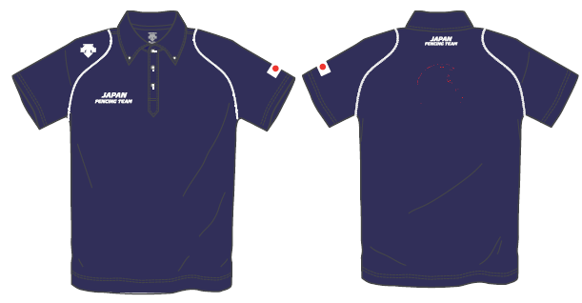 |  |  |  |  |  |  |  |  |  |  |  |  |  | 配送手配料（梱包袋）
 | 品番 | DTM-1910B/OTM-1010 |  |  |  |  |  |  | DTM-1910PB/OTM-1010P |  |  |  |  |  |  | DTM-1911PB/OTM-1010HP |  |  |  |  |  |  | DTM-3910/OTM-3010K |  |  |  |  |  |  | DTM-3910P/OTM-3010KP |  |  |  |  |  |  | DTM-4600/OTM-4600 |  |  |  |  |  |  | CDBT300ACT
 | カラー | WHR/W002 |  |  |  |  |  |  | UN V/N008 |  |  |  |  |  |  | UNB/N008 |  |  |  |  |  |  | WHR/W002 |  |  |  |  |  |  | UNB/N008 |  |  |  |  |  |  | UNV/N001 |  |  |  |  |  |  | WHT
 | 価格（税ナシ） | 6,631 |  |  |  |  |  |  | 4,363 |  |  |  |  |  |  | 3,456 |  |  |  |  |  |  | 7,279 |  |  |  |  |  |  | 4,363 |  |  |  |  |  |  | 4,946 |  |  |  |  |  |  | 3,067 |  |  |  |  |  |  | 300
 | 氏名 | SS | Ｓ | Ｍ | Ｌ | O | xo | XA | SS | Ｓ | Ｍ | Ｌ | O | xo | XA | SS | Ｓ | Ｍ | Ｌ | O | xo | XA | SS | Ｓ | Ｍ | Ｌ | O | xo | XA | SS | Ｓ | Ｍ | Ｌ | O | xo | XA | SS | Ｓ | Ｍ | Ｌ | O | xo | XA | SS | Ｓ | Ｍ | Ｌ | O | xo | XA | 配送の有無 | 点数
1 |  |  |  |  |  |  |  |  |  |  |  |  |  |  |  |  |  |  |  |  |  |  |  |  |  |  |  |  |  |  |  |  |  |  |  |  |  |  |  |  |  |  |  |  |  |  |  |  |  |  |  | 0
2 |  |  |  |  |  |  |  |  |  |  |  |  |  |  |  |  |  |  |  |  |  |  |  |  |  |  |  |  |  |  |  |  |  |  |  |  |  |  |  |  |  |  |  |  |  |  |  |  |  |  |  | 0
3 |  |  |  |  |  |  |  |  |  |  |  |  |  |  |  |  |  |  |  |  |  |  |  |  |  |  |  |  |  |  |  |  |  |  |  |  |  |  |  |  |  |  |  |  |  |  |  |  |  |  |  | 0
4 |  |  |  |  |  |  |  |  |  |  |  |  |  |  |  |  |  |  |  |  |  |  |  |  |  |  |  |  |  |  |  |  |  |  |  |  |  |  |  |  |  |  |  |  |  |  |  |  |  |  |  | 0
 | 計 | 0 | 0 | 0 | 0 | 0 | 0 | 0 | 0 | 0 | 0 | 0 | 0 | 0 | 0 | 0 | 0 | 0 | 0 | 0 | 0 | 0 | 0 | 0 | 0 | 0 | 0 | 0 | 0 | 0 | 0 | 0 | 0 | 0 | 0 | 0 | 0 | 0 | 0 | 0 | 0 | 0 | 0 | 0 | 0 | 0 | 0 | 0 | 0 | 0 |  | 0
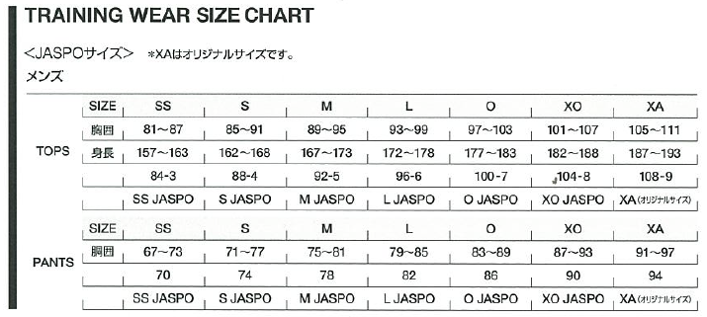
 |  |  |  |  |  |  |  |  |  |  |  |  |  |  |  |  |  |  |  |  |  |  |  |  |  |  |  |  |  |  |  |  |  |  |  |  | 支払額は注文点数×価格（税ナシ）×1.08（端数切捨て）の合計となります。自宅配送をご希望の方は梱包費300円を加えて計算してください。

 |  |  |  |  |  |  |  |  |  |  |  |  |  |  |  |  |  |  |  |  |  |  |  |  |  |  |  |  |  |  |  |  |  |  |  |  | 代金支払先： みずほ銀行渋谷支店 普通口座 1247514 二ホンフェンシングキョウカイベテランイインカイ

 |  |  |  |  |  |  |  |  |  |  |  |  |  |  |  |  |  |  |  |  |  |  |  |  |  |  |  |  |  |  |  |  |  |  |  | アジアベテラン選手権に間に合うためには7月18日が締切です。

 |  |  |  |  |  |  |  |  |  |  |  |  |  |  |  |  |  |  |  |  |  |  |  |  |  |  |  |  |  |  |  |  |  |  |  |  | 宅配先の住所電話番号を以下に記入のこと。

